Estadísticas
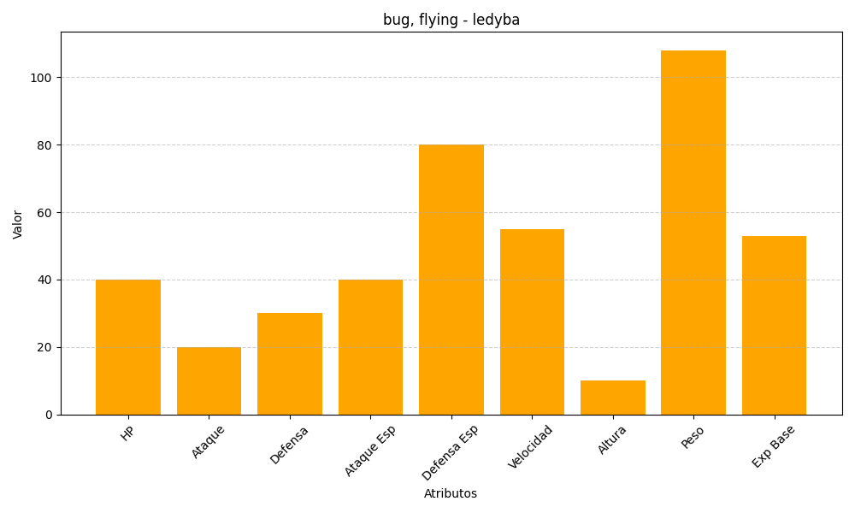
ID | Nombre | Tipo | HP | Ataque | Defensa | Ataque Especial | Defensa Especial | Velocidad | Altura | Peso | Experiencia Base
165 | ledyba | bug, flying | 40 | 20 | 30 | 40 | 80 | 55 | 10 | 108 | 53

